３充足状況
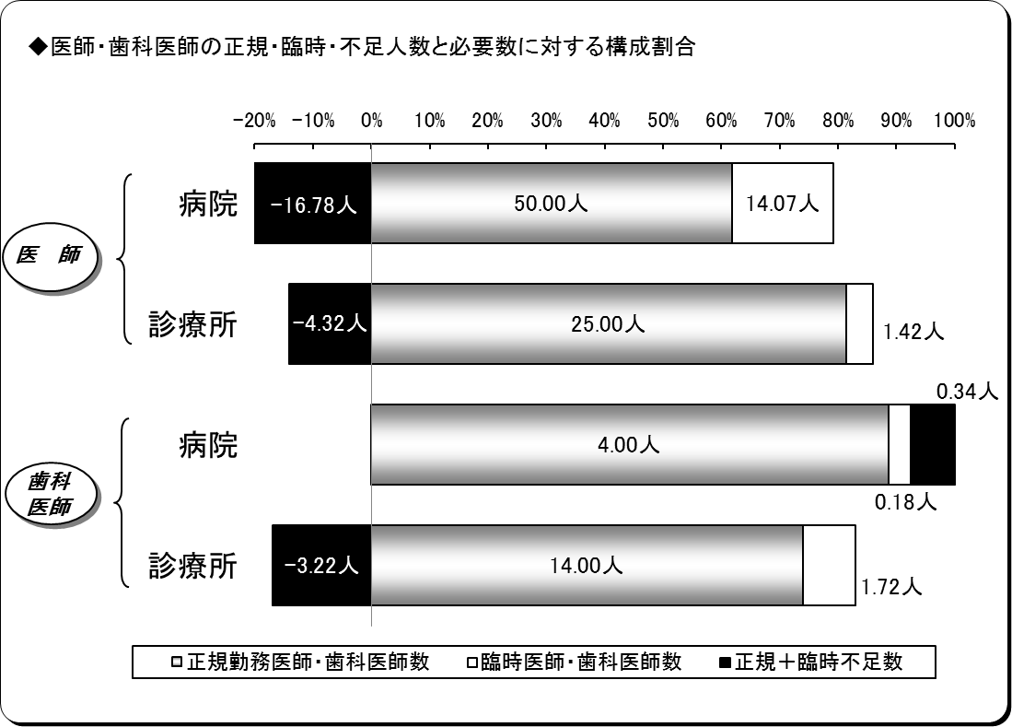
３ 医師・歯科医師の充足状況
平成28年４月１日現在
区分 |  | 医師 |  |  | 歯科医師
 |  | 病院 | 診療所 | 計 | 病院 | 診療所 | 計
施設数 |  | 7 | 22 | 29 | 2 | 14 | 16
必要数（医師・歯科医師） | ① | 47.29 | 22.10 | 69.39 | 4.51 | 12.50 | 17.01
正規勤務医師・歯科医師数 | ② | 50.00 | 25.00 | 75.00 | 4.00 | 14.00 | 18.00
臨時医師・歯科医師数 | ③ | 14.07 | 1.42 | 15.49 | 0.18 | 1.72 | 1.89
計 ②＋③ | ④ | 64.07 | 26.42 | 90.49 | 4.18 | 15.72 | 19.89
正規充足率 | ②／① | 105.73% | 113.12% | 108.08% | 88.64% | 112.00% | 105.80%
正規＋臨時充足率 | ④／① | 135.49% | 119.55% | 130.41% | 92.52% | 125.74% | 116.93%
正規不足数 | ①－② | △ 2.71 | △ 2.90 | △ 5.61 | 0.51 | △ 1.50 | △ 0.99
正規＋臨時不足数 | ①－④ | △ 16.78 | △ 4.32 | △ 21.10 | 0.34 | △ 3.22 | △ 2.88
※出張診療所を除く。
※必要数とは、病院においては医療法上の必要数であり、診療所については施設の実情に合わせた必要数である。
※平成28年５月９日に再開した前沢診療所を含む。
※小数点第３位四捨五入。

４病院別充足状況
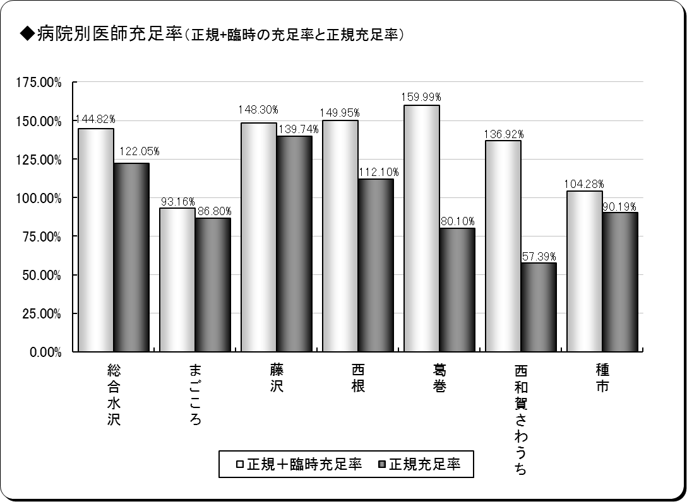
４ 医師の病院別充足状況
平成28年４月１日現在
保険者名 | 施設名 | 必要数 | 現員数 |  | 過不足数 |  | 充足率
 |  |  |  | 正規現員数 |  | 正規過不足数 |  | 正規充足率
奥州市 | 総合水沢 | 16.39 | 23.73 | 20.00 | 7.34 | 3.61 | 144.82% | 122.05%
 | まごころ | 6.91 | 6.44 | 6.00 | △ 0.47 | △ 0.91 | 93.16% | 86.80%
一関市 | 藤沢 | 5.73 | 8.49 | 8.00 | 2.77 | 2.28 | 148.30% | 139.74%
八幡平市 | 西根 | 5.35 | 8.03 | 6.00 | 2.67 | 0.65 | 149.95% | 112.10%
葛巻町 | 葛巻 | 4.99 | 7.99 | 4.00 | 3.00 | △ 0.99 | 159.99% | 80.10%
西和賀町 | 沢内 | 3.49 | 4.77 | 2.00 | 1.29 | △ 1.48 | 136.92% | 57.39%
洋野町 | 種市 | 4.44 | 4.63 | 3.60 | △ 0.21 | △ 0.84 | 95.26% | 81.17%
計 | ７施設 | 47.29 | 63.67 | 49.60 | 16.38 | 2.31 | 134.65% | 104.88%
※必要数は、医療法上の必要数である。
※現員数は、平成27年４月１日現在の数値である。
※正規現員数は、平成27年4月1日現在の臨時非常勤医師を除く正規常勤医師の数値である。
※小数点第３位四捨五入。

６年齢階層
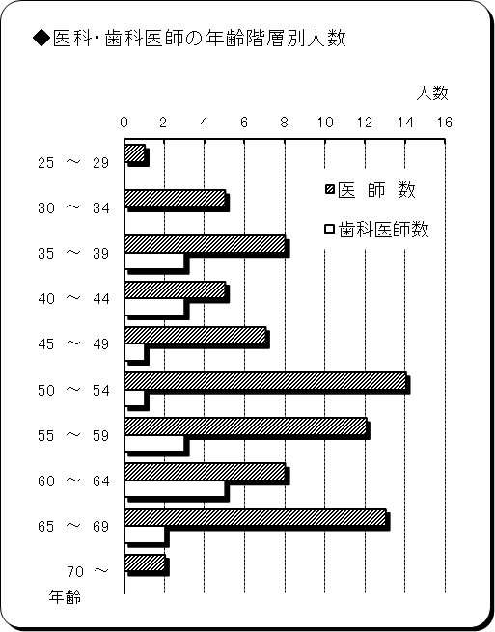
６ 医師・歯科医師の年齢階層別状況
平成28年４月１日現在
年 齢 | 医 師 数 | 歯科医師数 | 計 | 割合
25 ～ 29 | 1 | 0 | 1 | 1.08%
30 ～ 34 | 5 | 0 | 5 | 5.38%
35 ～ 39 | 8 | 3 | 11 | 11.83%
40 ～ 44 | 5 | 3 | 8 | 8.60%
45 ～ 49 | 7 | 1 | 8 | 8.60%
50 ～ 54 | 14 | 1 | 15 | 16.13%
55 ～ 59 | 12 | 3 | 15 | 16.13%
60 ～ 64 | 8 | 5 | 13 | 13.98%
65 ～ 69 | 13 | 2 | 15 | 16.13%
70 ～ | 2 | 0 | 2 | 2.15%
計 | 75 | 18 | 93 | 100.00%
平均年齢 | 52.72歳 | 51.94歳 | 52.57歳 | ―
※臨時医師・歯科医師を除く。

７勤続年数
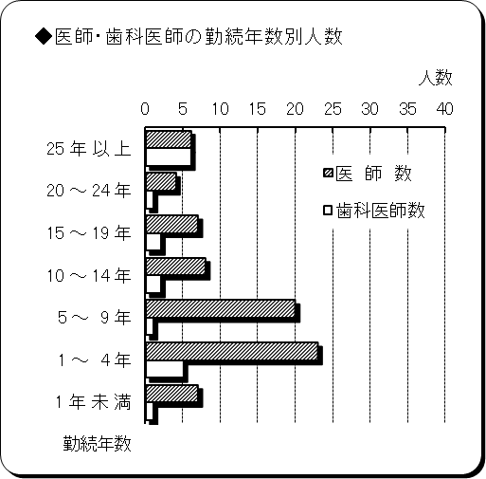
７ 医師・歯科医師の勤続年数
平成28年４月１日現在
勤 続 年 数 | 医 師 数 | 歯科医師数 | 計 | 割合
25 年 以 上 | 6 | 6 | 12 | 12.90%
20 ～ 24 年 | 4 | 1 | 5 | 5.38%
15 ～ 19 年 | 7 | 2 | 9 | 9.68%
10 ～ 14 年 | 8 | 2 | 10 | 10.75%
5 ～ 9 年 | 20 | 1 | 21 | 22.58%
1 ～ 4 年 | 23 | 5 | 28 | 30.11%
1 年 未 満 | 7 | 1 | 8 | 8.60%
計 | 75 | 18 | 93 | 100.00%
平均勤続年数 | 9.02年 | 15.44年 | 10.26年 | ―
※臨時医師・歯科医師を除く。

